月間カレンダー
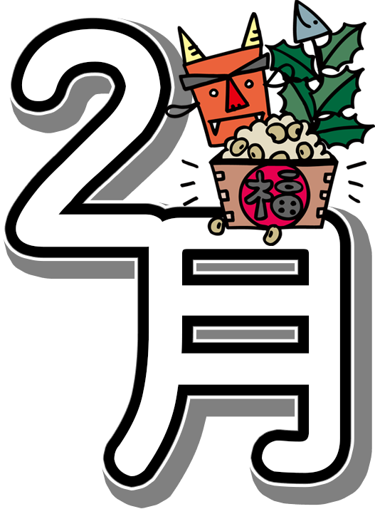
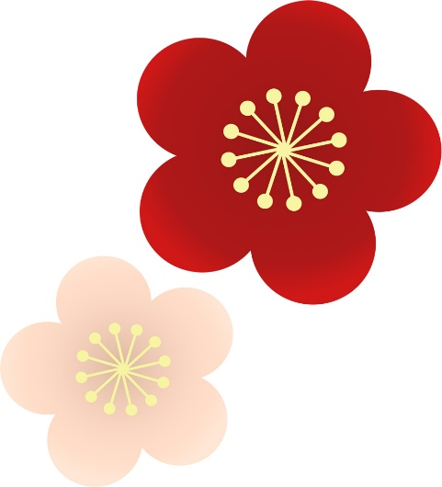
令和8年2月予定表
 |  |  | 白熊園デイサービスセンター
 |  |  |  |  |  |  |  |  |  | Tel 831-8583

日曜日 |  | 月曜日 |  | 火曜日 |  | 水曜日 |  | 木曜日 |  | 金曜日 |  | 土曜日
 | 1900-01-01 |  | 1900-01-02 |  | 1900-01-03 |  | 1900-01-04 |  | 1900-01-05 |  | 1900-01-06 |  | 1900-01-07
記憶訓練 |  | コグニサイズ |  | 注意能力訓練 |  | 言語聴覚訓練 |  | テーマ談義 |  | 記憶訓練 |  | コグニサイズ
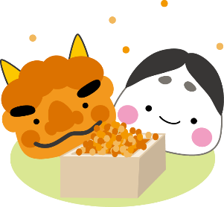
 |  |  |  | 節分行事

 | 1900-01-08 |  | 1900-01-09 |  | 1900-01-10 |  | 1900-01-11 |  | 1900-01-12 |  | 1900-01-13 |  | 1900-01-14
注意能力訓練 |  | 言語聴覚訓練 |  | テーマ談義 |  | 記憶訓練 |  | コグニサイズ |  | 注意能力訓練 |  | 言語聴覚訓練

 | 1900-01-15 |  | 1900-01-16 |  | 1900-01-17 |  | 1900-01-18 |  | 1900-01-19 |  | 1900-01-20 |  | 1900-01-21
テーマ談義 |  | 注意能力訓練 |  | 言語聴覚訓練 |  | コグニサイズ |  | 記憶訓練 |  | テーマ談義 |  | 注意能力訓練

 | 1900-01-22 |  | 1900-01-23 |  | 1900-01-24 |  | 1900-01-25 |  | 1900-01-26 |  | 1900-01-27 |  | 1900-01-28
言語聴覚訓練 |  | 記憶訓練 |  | コグニサイズ |  | 注意能力訓練 |  | 注意能力訓練 |  | コグニサイズ |  | テーマ談義

Sheet2
令和8年2月予定表
白熊園デイサービスセンター TEL 831-8583

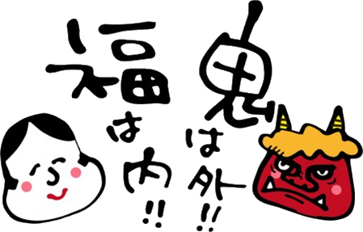
日曜日 |  | 月曜日 |  | 火曜日 |  | 水曜日 |  | 木曜日 |  | 金曜日 |  | 土曜日
 | 1900-01-01 |  | 1900-01-02 | 節分 | 1900-01-03 | 立春 | 1900-01-04 |  | 1900-01-05 |  | 1900-01-06 |  | 1900-01-07
 |  | コグニサイズ |  | 注意能力訓練 |  | 言語聴覚訓練 |  | テーマ談義 |  | 記憶訓練 |  | コグニサイズ
 |  |  |  | 節分行事 |  | おでんレク |  |  |  | 囲碁 ボランティア様

 | 1900-01-08 |  | 1900-01-09 |  | 1900-01-10 | 建国記念の日 | 1900-01-11 |  | 1900-01-12 |  | 1900-01-13 |  | 1900-01-14
 |  | 言語聴覚訓練 |  | テーマ談義 |  | 記憶訓練 |  | コグニサイズ |  | 注意能力訓練 |  | 言語聴覚訓練
 |  | ← |  | 書道 |  | 週間 |  |  |  | → |  | バレンタイン イベント

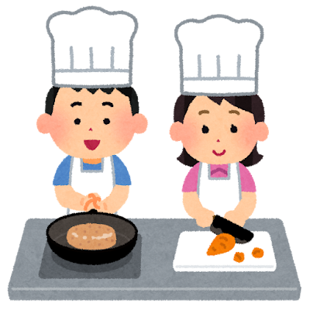
 | 1900-01-15 |  | 1900-01-16 | 春一番 | 1900-01-17 |  | 1900-01-18 |  | 1900-01-19 |  | 1900-01-20 |  | 1900-01-21
キッチンしろくま |  | 注意能力訓練 |  | 言語聴覚訓練 |  | コグニサイズ |  | 記憶訓練 |  | テーマ談義 |  | 注意能力訓練
 |  |  |  |  |  |  |  |  |  | 囲碁 ボランティア様
 |  | ← |  | 2月の |  | お誕生日会 |  | 週間 |  |  |  | →
 | 1900-01-22 | 天皇 誕生日 | 1900-01-23 |  | 1900-01-24 |  | 1900-01-25 |  | 1900-01-26 |  | 1900-01-27 |  | 1900-01-28
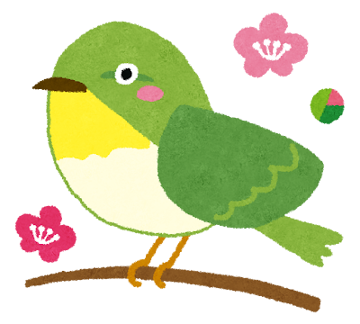
 |  | 記憶訓練 |  | コグニサイズ |  | テーマ談義 |  | リハ講話 『血圧改善』 |  | 言語聴覚訓練 |  | 記憶訓練
 |  |  |  | お話の会 ボランティア様

●２月のリハビリ目標は『冷えは万病のもと！温活運動に取り組もう！』
1年の内、一番寒い時期である今、身体が寒さで固まって重たい、血行が悪くなって、手先・足先まで血液が行かずに冷えてしまう。寒すぎてあちこち痛くなってきた。なるべく動きたくない。そんな方もいらっしゃると思います。だからこそ体の中をぽかぽかにして、身体の末端にまで血液を送る運動を今から行って冷えに打ち勝ちましょう！
１.腹式呼吸×２ ２.爪ツボもみ（両指10本実施） ３.ふくらはぎと太もものエクササイズ
この３種類の運動を1ヵ月取り組んで寒い冬を乗り越えましょう！
●インフルエンザが流行っています！！
「飛沫感染」「接触感染」「空気感染」 感染者からの咳やくしゃみは水分が蒸発してもウイルスがすぐに死滅せず、数時間は空中を漂うと言われています。感染者がそばにいる状況に限らず、日常のマスク・手洗いがとても重要なんです！また、インフルエンザ予防には「乳酸菌と水分」の補給も効果的だそう。最近、ヨーグルトや乳酸菌が免疫力を高めたり、インフルエンザ予防に効くと言われています。栄養をしっかりとってインフルエンザや風邪に負けないからだ作りを心掛けましょう！

